Относит. ссылки
Артикул | Наименование | Цена, руб | Коли-чество | Стоимость, руб. | Скидка, % | Скидка, руб. | Стоимость заказа с учетом скидки, р
8486 | Холодильник | 12,000 | 3 |  | 9%
6781 | Пылесос | 20,000 | 6 |  | 8%
5191 | Вентилятор | 1,900 | 7 |  | 1%
ЗАДАНИЕ:
Определите общую сумму всех заказов с учётом скидки.
Значение из H12 потребуется ввести в поле теста 1.
2119 | Чайник | 2,500 | 7 |  | 10%
3881 | Плита | 6,210 | 4 |  | 17%
3748 | Фильтр | 560 | 5 |  | 20%
2188 | Кондиционер | 15,900 | 4 |  | 15%
2281 | Утюг | 1,200 | 1 |  | 3%
9260 | Фен | 900 | 6 |  | 2%

 |  |  |  |  |  | Итого: | -

Абсолют. ссылки
Артикул | Наименование | Цена, руб | Коли-чество | Стоимость, руб. | Сезонная скидка, руб. | Стоимость заказа с учетом скидки, р | Стоимость заказа с учетом скидки, $
8486 | Холодильник | 12,000 | 3
6781 | Пылесос | 20,000 | 6
5191 | Вентилятор | 1,900 | 7
2119 | Чайник | 2,500 | 7
ЗАДАНИЕ:
Определите общую сумму всех заказов с учётом сезонной скидки (12%) и курса доллара (1$ = 62 руб).
Значение из H12 потребуется ввести в поле теста 2.
3881 | Плита | 6,210 | 4
3748 | Фильтр | 560 | 5
2188 | Кондиционер | 15,900 | 4
2281 | Утюг | 1,200 | 1
9260 | Фен | 900 | 6

Сезонная скидка, % |  |  |  |  |  | Итого: | -
Курс доллара, руб.

Матем. и статист. формулы
ЗАДАНИЕ:
Ответьте на вопросы в столбце H, сравните свои результаты со значениями в столбце J
Дата | Артикул | Наименование | Цена, руб | Коли-чество | Стоимость, руб. |  | Решение | Ответ
2019-03-29 | 8486 | Холодильник | 12,000 | 2 | 24,000 | Всего продали, руб. |  | 768,000
2019-06-13 | 6781 | Пылесос | 20,000 | 8 | 160,000
2019-03-05 | 5191 | Вентилятор | 1,000 | 6 | 6,000 | Всего заказов: |  | 17
2019-12-07 | 2119 | Чайник | 1,500 | 9 | 13,500
2019-10-15 | 3881 | Плита | 6,000 | 10 | 60,000 | Заказали Чайников |  | 3
2019-10-22 | 3748 | Фильтр | 1,000 | 16 | 16,000
2019-10-15 | 8486 | Холодильник | 12,000 | 5 | 60,000 | Холодильник |  | 5
2019-07-31 | 3881 | Холодильник | 12,000 | 6 | 72,000 | Плита |  | 2
2019-11-03 | 2119 | Чайник | 1,500 | 7 | 10,500 | Фильтр |  | 1
2019-07-21 | 5191 | Вентилятор | 1,000 | 6 | 6,000
2019-03-20 | 8486 | Холодильник | 12,000 | 7 | 84,000 | Купили фенов, шт.: |  | 5
2019-06-09 | 8486 | Холодильник | 12,000 | 6 | 72,000 | на сумму: |  | 7,500
2019-06-23 | 3881 | Плита | 6,000 | 16 | 96,000
2019-11-05 | 2119 | Чайник | 1,500 | 19 | 28,500
2019-03-30 | 5191 | Вентилятор | 1,000 | 7 | 7,000
2019-07-18 | 2281 | Утюг | 2,500 | 18 | 45,000
2019-08-16 | 9260 | Фен | 1,500 | 5 | 7,500

ЗАДАНИЕ1
ЗАДАНИЕ:
Ответьте на вопросы в столбце E, сравните свои результаты со значениями в столбце G
Дата | Наименование | Стоимость, руб. |  | Решение | Ответ
2019-03-29 | Ролики | 24,000 | Всего продали, руб. |  | 1,500,000
2019-06-13 | Велосипед | 160,000
2019-03-05 | Скутер | 18,000 | Всего заказов: |  | 30
2019-12-07 | Палатка | 13,500
2019-10-15 | Рюкзак | 60,000 | Купили лодок на сумму |  | 148,000
2019-10-22 | Лодка | 16,000
2019-10-15 | Рюкзак | 60,000 | Сколько раз покупали:
2019-07-31 | Велосипед | 72,000 | Ролики |  | 4
2019-11-03 | Ролики | 10,500 | Рюкзак |  | 6
2019-07-21 | Велосипед | 46,000 | Велосипед |  | 5
2019-03-20 | Скутер | 84,000
2019-06-09 | Палатка | 72,000
2019-06-23 | Рюкзак | 96,000
2019-11-05 | Рюкзак | 28,500
2019-03-30 | Сумка | 7,000
2019-07-18 | Сп.мешок | 45,000
2019-08-16 | Ролики | 7,500
2019-03-29 | Велосипед | 24,000
2019-06-13 | Скутер | 160,000
2019-03-05 | Палатка | 6,000
2019-12-07 | Рюкзак | 13,500
2019-10-15 | Лодка | 60,000
2019-10-22 | Сумка | 16,000
2019-10-15 | Ролики | 60,000
2019-07-31 | Велосипед | 72,000
2019-11-03 | Скутер | 10,500
2019-07-21 | Палатка | 6,000
2019-03-20 | Рюкзак | 84,000
2019-06-09 | Лодка | 72,000
2019-06-23 | Сумка | 96,000

ВПР
Дата | Артикул | Наименование | Цена, руб | Коли-чество | Стоимость, руб. | Артикул | Наименование | Цена, руб
2019-03-29 | 8486 |  |  | 3 |  | 6781 | Пылесос | 20,000
2019-06-13 | 6781 |  |  | 8 |  | 2188 | Кондиционер | 16,000
2019-03-05 | 5191 |  |  | 7 |  | 8486 | Холодильник | 12,000
2019-12-07 | 2119 |  |  | 12 |  | 3881 | Плита | 6,000
2019-10-15 | 3881 |  |  | 15 |  | 2119 | Чайник | 1,500
2019-10-22 | 3748 |  |  | 6 |  | 5191 | Вентилятор | 1,000
2019-10-15 | 8486 |  |  | 10 |  | 2281 | Утюг | 2,500
2019-07-31 | 3881 |  |  | 8 |  | 9260 | Фен | 1,500
ЗАДАНИЕ:
По номеру артикула проставьте напротив Наименование (столбец С) и Цена, руб. (столбец D).
Рассчитайте стоимость (Цена*Кол-во).
Данные для подстановки возьмите из таблицы справа (H1:J10)
2019-11-03 | 2119 |  |  | 7 |  | 3748 | Фильтр | 1,000
2019-07-21 | 5191 |  |  | 16
2019-03-20 | 8486 |  |  | 14
2019-06-09 | 8486 |  |  | 16
2019-06-23 | 3881 |  |  | 16 |  |  | Общая сумма продаж | 0 | 1,055,500
2019-11-05 | 2119 |  |  | 19
2019-03-30 | 5191 |  |  | 7
2019-07-18 | 2281 |  |  | 18
2019-08-16 | 9260 |  |  | 5

ВПР (2)
Дата | Артикул | Наименование | Цена, руб | Коли-чество | Стоимость, руб. | Артикул | Наименование | Цена, руб
2019-03-29 | 8486 |  |  | 3 |  | 6781 | Пылесос | 20,000
2019-06-13 | 6781 |  |  | 8 |  | 2188 | Кондиционер | 16,000
2019-03-05 | 5191 |  |  | 7 |  | 8486 | Холодильник | 12,000
2019-12-07 | 2119 |  |  | 12 |  | 3881 | Плита | 6,000
2019-10-15 | 3881 |  |  | 15 |  | 2119 | Чайник | 1,500
2019-10-22 | 3748 |  |  | 6 |  | 5191 | Вентилятор | 1,000
2019-10-15 | 8486 |  |  | 10 |  | 2281 | Утюг | 2,500
2019-07-31 | 3881 |  |  | 8 |  | 9260 | Фен | 1,500
ЗАДАНИЕ:
По номеру артикула проставьте напротив Наименование (столбец С) и Цена, руб. (столбец D).
Рассчитайте стоимость (Цена*Кол-во).
Данные для подстановки возьмите из таблицы на листе ПРАЙС-ЛИСТ
2019-11-03 | 2119 |  |  | 7 |  | 3748 | Фильтр | 1,000
2019-07-21 | 5191 |  |  | 16
2019-03-20 | 8486 |  |  | 14
2019-06-09 | 8486 |  |  | 16
2019-06-23 | 3881 |  |  | 16 |  |  | Общая сумма продаж | 0 | 1,055,500
2019-11-05 | 2119 |  |  | 19
2019-03-30 | 5191 |  |  | 7
2019-07-18 | 2281 |  |  | 18
2019-08-16 | 9260 |  |  | 5

ЗАДАНИЕ2
Дата | Табельный номер | ФИО сотрудника | Филиал | Стоимость, руб. | Филиал | Продаж, шт. | Стоимость, руб.
2020-04-02 | 12-566 |  |  | 8,400 | Север
2020-06-17 | 46-772 |  |  | 50,900 | Юг
2020-03-09 | 86-345 |  |  | 92,200 | Запад
2020-12-11 | 37-640 |  |  | 49,200 | Восток
2020-10-19 | 68-854 |  |  | 40,500 | Итого: | - | -
ЗАДАНИЕ:
Заполните таблицу недостающей информацией:
- в столбец С фамилию сотрудника
- в столбец D филиал
Данные для подстановки на листе Сотрудники
Заполните таблицу (G1:H6) как на рисунке:
2020-10-26 | 12-619 |  |  | 48,600
2020-10-19 | 12-566 |  |  | 86,100
2020-08-04 | 68-854 |  |  | 22,700
2020-11-07 | 37-640 |  |  | 12,200
2020-07-25 | 86-345 |  |  | 66,000
2020-03-24 | 12-566 |  |  | 90,300
2020-06-13 | 12-566 |  |  | 12,000
2020-06-27 | 68-854 |  |  | 12,500
2020-11-09 | 37-640 |  |  | 26,900
2020-04-03 | 86-345 |  |  | 33,000
2020-07-22 | 54-501 |  |  | 47,000
2020-08-20 | 92-763 |  |  | 10,900
2020-09-07 | 68-854 |  |  | 71,900
2020-12-11 | 37-640 |  |  | 8,600
2020-08-28 | 86-345 |  |  | 42,400
2020-04-27 | 12-566 |  |  | 16,400
2020-07-17 | 12-566 |  |  | 33,100
2020-07-31 | 68-854 |  |  | 60,300
2020-12-13 | 37-640 |  |  | 41,100
2020-05-07 | 86-345 |  |  | 13,500
2020-08-25 | 54-501 |  |  | 25,400
2020-09-23 | 92-763 |  |  | 93,700

Отщипываем текст
ЗАДАНИЕ:
На основании данных столбца А определите Офис и ФИО сотрудника в отдельных столбцах таблицы.
Офис; ФИО; Артикул | Сумма, руб.
МСК; Бумажкин М.П; 8486 | 36,000
СПБ; Великий Д.В; 6781 | 160,000
СПБ; Денежкина О.В; 5191 | 13,300
МСК; Жуликов М.И; 2119 | 30,000
МСК; Лентяев А.М; 3881 | 93,150
САМ; Малоедова А.В; 3748 | 3,360
САМ; Мерзляков Р.Э; 8486 | 120,000
МСК; Якушев Д.А; 3881 | 49,680
СПБ; Великий Д.В; 2119 | 17,500
СПБ; Денежкина О.В; 5191 | 30,400
МСК; Жуликов М.И; 8486 | 168,000
МСК; Лентяев А.М; 8486 | 192,000
МСК; Самоедова А.М; 3881 | 99,360
САМ; Мерзляков Р.Э; 2119 | 47,500
САМ; Мерзляков Р.Э; 5191 | 13,300
МСК; Мурзиков Ф.Ф; 2281 | 21,600
СПБ; Великий Д.В; 9260 | 4,250

ЗАДАНИЕ3
ЗАДАНИЕ:
На основании данных столбца А определите Индекс (столбец B)
Индекс, город, адрес | Индекс
111402 Москва ул Кетчерская, д. 8, к. 2, кв. 153
109044 Москва ул Симоновский Вал, д. 7, к. 1, кв. 196
125412 Москва ш Коровинское, д. 24, к. 2, кв. 10
109469 Москва ул Новомарьинская, д. 28, кв. 30
119530 Москва ул Генерала Дорохова, д. 14, стр. 1, кв. 0
108811 Москва км Киевское шоссе 22-й, д. 4
109652 Москва ул Поречная, д. 13, к. 1, кв. 370
127486 Москва ул Дегунинская, д. 17, кв. 84
101010 Москва ш Можайское, д. 167, кв. 0
125362 Москва ул Вишнёвая, д. 7, кв. 0
111539 Москва ул Реутовская, д. 24, кв. 354
ЗАДАНИЕ:
В ячейках столбца В получите с помощью формулы данные по офису прода, а в столбце С данные по артикулу.

Склеиваем текст
ЗАДАНИЕ:
В ячейках столбцов C, D, E получите ФИО с помощью:
- формулы СЦЕПИТЬ
- & (амперсанд)
- мгновенного заполнения
Фамилия | Имя | ФИО (=СЦЕПИТЬ) | ФИО (=A2 & " " &…) | ФИО (мгнов.заполнение)
Бумажкин | Максим
Великий | Денис
Денежкина | Ольга
Жуликов | Максим
Купцов | Александр
Лентяев | Алик
Мерзляков | Руслан
Мурзиков | Фидан
Окорочков | Андрей
Скородумов | Николай
Червячков | Константин
Чижиков | Кирилл
Якушев | Дмитрий

ЗАДАНИЕ4
ЗАДАНИЕ:
В ячейках столбцов D, E, F получите ФИО с помощью:
- формулы СЦЕПИТЬ
- & (амперсанд)
- мгновенного заполнения
Фамилия | Имя | Отчество | ФИО (=СЦЕПИТЬ) | ФИО (=A2 & " " &…) | ФИО (мгнов.заполнение)
Бумажкин | Максим | Павлович
Великий | Денис | Валерьевич
Денежкина | Ольга | Владимировна
Жуликов | Максим | Иванович
Лентяев | Алик | Валерьевна
Мерзляков | Руслан | Эскендерович
Мурзиков | Фидан | Фаварисович
Окорочков | Андрей | Валерьевич
Скородумов | Николай | Алексеевич
Червячков | Виктор | Викторович
Чижиков | Кирилл | Алексеевич
Якушев | Дмитрий | Александрович

Работа с датами
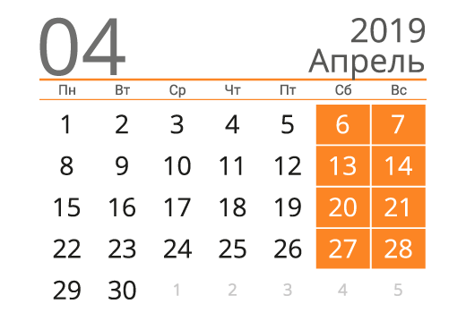
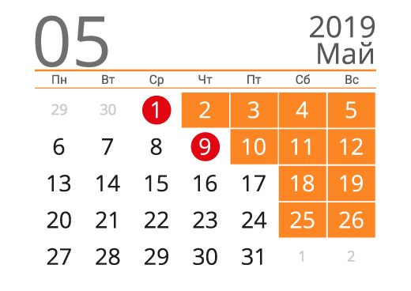
Заказ | 1. Дата офорлен. | 2. Изготовление | 3. Доставка через: |  |  | Выходные
 |  | 3 дня (календ.) | Идёт почтой | ... раб.дней (без сб/вс) | ... раб.дней (+ вых.)
MSC-0519 | 2019-04-10 |  | 2 |  |  | 2019-04-15
MSC-0547 | 2019-04-13 |  | 2 |  |  | 2019-04-23
BRN-0604 | 2019-04-16 |  | 5 |  |  | 2019-04-24
BRN-0605 | 2019-04-17 |  | 5 |  |  | 2019-05-01
SAM-0243 | 2019-04-22 |  | 6 |  |  | 2019-05-09
ЗАДАНИЕ:
Зная дату оформления заказа (столбец В) вычислите дату изготовления заказа (процесс занимает 3 дня)
Определите даты доставки заказов с учётом сроков доставки почты (столбец D), выходных (сб. и вс.) и праздничных дней (H3:H7)
SPB-0389 | 2019-04-24 |  | 4
VLD-0766 | 2019-04-25 |  | 3
SPB-0701 | 2019-04-28 |  | 4
BRN-0608 | 2019-05-11 |  | 5
RTV-0436 | 2019-05-13 |  | 10
VLD-0962 | 2019-05-17 |  | 8
MSC-0709 | 2019-05-20 |  | 2

Вычисляем формулой
ЗАДАНИЕ:
Зная дату оформления заказа (столбец В) вычислите дату выдачи заказа (процесс занимает 2 месяца).
Столбцы C, D, E не обязательны к заполнению, но могут помочь в решении задания.
Заказ | Дата офорлен. | Дата выдачи
 |  | ДЕНЬ | МЕСЯЦ | ГОД | 2 месяца
MSC-0519 | 2019-04-10
MSC-0547 | 2019-04-13
BRN-0604 | 2019-04-16
BRN-0605 | 2019-04-17
SAM-0243 | 2019-04-22
SPB-0389 | 2019-04-24
VLD-0766 | 2019-04-25
SPB-0701 | 2019-04-28
BRN-0608 | 2019-05-11
RTV-0436 | 2019-05-13
VLD-0962 | 2019-05-17
MSC-0709 | 2019-05-20

Сортировка
ЗАДАНИЕ:
1. Выполните сортировку по сотрудникам, расположив их по алфавиту.
2. Отсортируйте сотрудников по уровню квалификации и в рамках каждого уровня сотрудники должны располагаться по алфавиту.
Сотрудник | Уровень квалификации | Выполнение плана | Стаж | Оклад
Мурзиков Фидан | первый | 125% | 0 | 82,000
Чижиков Кирилл | средний | 67% | 0 | 83,000
Мерзляков Руслан | первый | 49% | 1 | 76,000
Лентяев Алик | средний | 121% | 2 | 48,000
Денежкина Ольга | средний | 90% | 2 | 27,000
Бумажкин Максим | первый | 89% | 2 | 28,000
Червячков Константин | высший | 125% | 4 | 52,000
Купцов Александр | высший | 76% | 4 | 72,000
Жуликов Максим | средний | 125% | 5 | 76,000
Великий Денис | высший | 114% | 5 | 47,000
Якушев Дмитрий | средний | 105% | 5 | 42,000
Окорочков Андрей | средний | 66% | 5 | 44,000
Скородумов Николай | средний | 40% | 5 | 64,000

Фильтрация
ЗАДАНИЕ:
Выполните фильтрацию сотрудников:
1. со средним уровнем квалификации
2. со стаже от 1 до 3 лет
3. выполнивших план от 70% до 100%
Сотрудник | Уровень квалификации | Выполнение плана | Стаж | Оклад
Денежкина Ольга | средний | 90% | 2 | 27,000
Бумажкин Максим | первый | 89% | 2 | 28,000
Якушев Дмитрий | средний | 105% | 3 | 42,000
Окорочков Андрей | средний | 66% | 3 | 44,000
Великий Денис | высший | 114% | 5 | 47,000
Лентяев Алик | средний | 121% | 2 | 48,000
Червячков Константин | высший | 125% | 4 | 52,000
Скородумов Николай | средний | 40% | 5 | 64,000
Купцов Александр | высший | 76% | 4 | 72,000
Жуликов Максим | средний | 125% | 5 | 76,000
Мерзляков Руслан | первый | 49% | 1 | 76,000
Мурзиков Фидан | первый | 125% | 0 | 82,000
Чижиков Кирилл | средний | 67% | 0 | 83,000

ЗАДАНИЕ5
ЗАДАНИЕ:
Выполните следующие варианты одноуровневой сортировки и ответьте на вопросы:
1. Сортировка по сотрудникам от Я до А. Кто идёт 4-м по счёту (Жуликов М.)
2. Сортировка по убыванию выполнения плана. У кого 5-ое по величине выполнение плана (Великий Д.)
3. По возрастанию оклада. Кто идёт следом за Бумажкиным М. (Якушев Д.)
Двухуровневая сортировка:
4. По возрастанию стажа и убыванию вып.плана. Кто со стажем 5 лет идёт 2-ым по выполнению плана (Великий Д.)
Сотрудник | Уровень квалификации | Выполнение плана | Стаж | Оклад
Мурзиков Фидан | первый | 125% | 0 | 82,000
Чижиков Кирилл | средний | 67% | 0 | 83,000
Мерзляков Руслан | первый | 49% | 1 | 76,000
Лентяев Алик | средний | 121% | 2 | 48,000
Денежкина Ольга | средний | 90% | 2 | 27,000
Бумажкин Максим | первый | 89% | 2 | 28,000
Червячков Константин | высший | 125% | 4 | 52,000
Купцов Александр | высший | 76% | 4 | 72,000
Жуликов Максим | средний | 125% | 5 | 76,000
Великий Денис | высший | 114% | 5 | 47,000
Якушев Дмитрий | средний | 105% | 5 | 42,000
Окорочков Андрей | средний | 66% | 5 | 44,000
Скородумов Николай | средний | 40% | 5 | 64,000

ЗАДАНИЕ6
ЗАДАНИЕ:
С помощью фильтрации ответьте на вопросы:
1. Сколько сотрудников с первым и средним уровнем квалификации (10)
2. Сколько сотрудников выполнили план меньше 80% (5)
3. Сколько сотрудников получают от 25 000 до 50 000 руб (6)
Сотрудник | Уровень квалификации | Выполнение плана | Стаж | Оклад
Мурзиков Фидан | первый | 125% | 0 | 82,000
Чижиков Кирилл | средний | 67% | 0 | 83,000
Мерзляков Руслан | первый | 49% | 1 | 76,000
Лентяев Алик | средний | 121% | 2 | 48,000
Денежкина Ольга | средний | 90% | 2 | 27,000
Бумажкин Максим | первый | 89% | 2 | 28,000
Червячков Константин | высший | 125% | 4 | 52,000
Купцов Александр | высший | 76% | 4 | 72,000
Жуликов Максим | средний | 125% | 5 | 76,000
Великий Денис | высший | 114% | 5 | 47,000
Якушев Дмитрий | средний | 105% | 5 | 42,000
Окорочков Андрей | средний | 66% | 5 | 44,000
Скородумов Николай | средний | 40% | 5 | 64,000

ЗАДАНИЕ7
1
2
3

ЗАДАНИЕ:
На основании данных листа Сводные таблицы постройте сводные как на рисунках
(каждая сводная на отдельном листе)

Графики.Основы
ЗАДАНИЕ:
Постройте график, как на рисунке
Динамика продаж

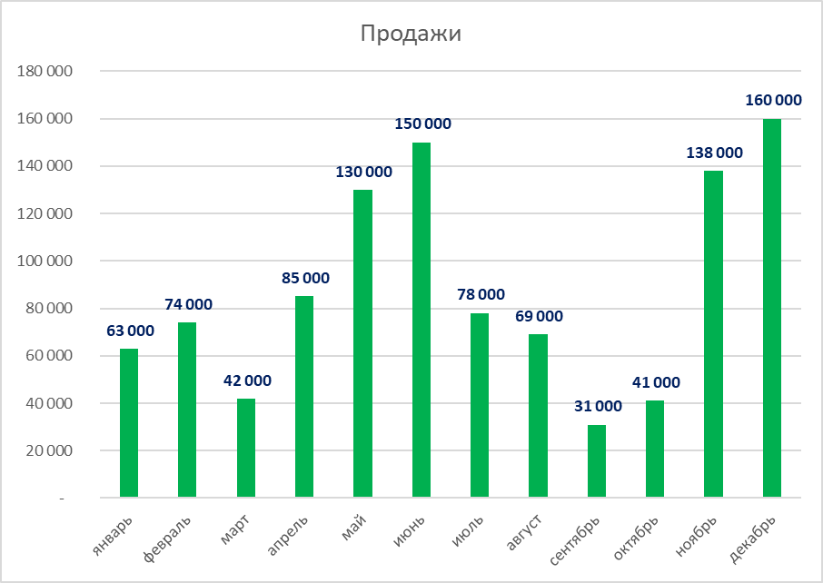
Месяц | Продажи
январь | 63,000
февраль | 74,000
март | 42,000
апрель | 85,000
май | 130,000
июнь | 150,000
июль | 78,000
август | 69,000
сентябрь | 31,000
октябрь | 41,000
ноябрь | 138,000
декабрь | 160,000

ЗАДАНИЕ8
Динамика гос.заказов

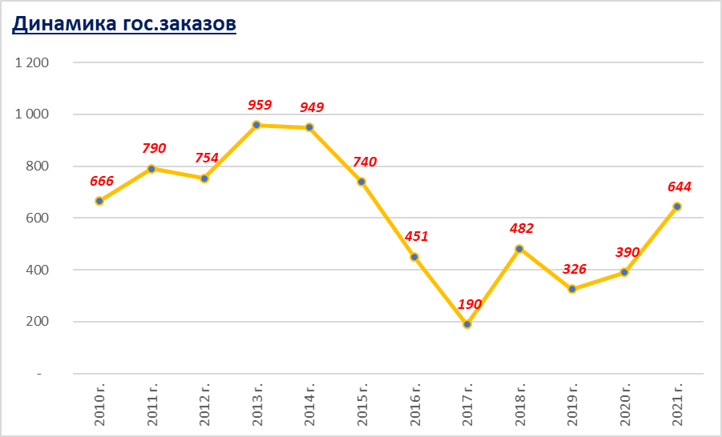
ЗАДАНИЕ:
Постройте график, как на рисунке
Год | Заказы, шт.
2010 г. | 666
2011 г. | 790
2012 г. | 754
2013 г. | 959
2014 г. | 949
2015 г. | 740
2016 г. | 451
2017 г. | 190
2018 г. | 482
2019 г. | 326
2020 г. | 390
2021 г. | 644

Условное форматирование
ЗАДАНИЕ:
С помощью инструмента Условное форматирование выделите:
1. Синим цветом заливки высший уровень квалификации
2. Жёлтым цветом заливки и красным цветом шрифта выполнения плана больше 80%
Сотрудник | Уровень квалификации | Выполнение плана
Бумажкин Максим | первый | 89%
Великий Денис | высший | 84%
Денежкина Ольга | средний | 90%
Жуликов Максим | средний | 125%
Купцов Александр | высший | 76%
Лентяев Алик | средний | 121%
Мерзляков Руслан | первый | 49%
Мурзиков Фидан | первый | 125%
Окорочков Андрей | средний | 66%
Скородумов Николай | средний | 40%
Червячков Константин | высший | 125%
Чижиков Кирилл | средний | 67%
Якушев Дмитрий | средний | 105%

ЗАДАНИЕ9
ЗАДАНИЕ:
С помощью инструмента Условное форматирование выделите:
1. Синим цветом продажи артикула 8486 (4)
2. Зелёным цветом заливки и белым цветом шрифта продажи больше 80 000 руб. (3)
Дата | Артикул | Наименование | Цена, руб | Коли-чество | Стоимость, руб.
2019-03-29 | 8486 | Холодильник | 12,000 | 2 | 24,000
2019-06-13 | 6781 | Пылесос | 20,000 | 8 | 160,000
2019-03-05 | 5191 | Вентилятор | 1,000 | 6 | 6,000
2019-12-07 | 2119 | Чайник | 1,500 | 9 | 13,500
2019-10-15 | 3881 | Плита | 6,000 | 10 | 60,000
2019-10-22 | 3748 | Фильтр | 1,000 | 16 | 16,000
2019-10-15 | 8486 | Холодильник | 12,000 | 5 | 60,000
2019-07-31 | 3881 | Холодильник | 12,000 | 6 | 72,000
2019-11-03 | 2119 | Чайник | 1,500 | 7 | 10,500
2019-07-21 | 5191 | Вентилятор | 1,000 | 6 | 6,000
2019-03-20 | 8486 | Холодильник | 12,000 | 7 | 84,000
2019-06-09 | 8486 | Холодильник | 12,000 | 6 | 72,000
2019-06-23 | 3881 | Плита | 6,000 | 16 | 96,000
2019-11-05 | 2119 | Чайник | 1,500 | 19 | 28,500
2019-03-30 | 5191 | Вентилятор | 1,000 | 7 | 7,000
2019-07-18 | 2281 | Утюг | 2,500 | 18 | 45,000
2019-08-16 | 9260 | Фен | 1,500 | 5 | 7,500

